상품제안서
다미안 미니캔들워머 | 상품코드: S37067

 |  |  |  |  |  |  | 02-713-8555 | www.synergygift.co.kr
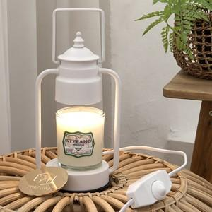

【상세/제작정보】

【인쇄/포장옵션】 | / 포장불가능

【공급단가】 | 수량 | 30~ | 100~ | 500~ | 1,000~ | 2,000~
*VAT별도 | 핫핑크 | 21,600원 | 19,500원 | 16,880원 | 15,600원 | 15,210원
 | 화이트 | 21,600원 | 19,500원 | 16,880원 | 15,600원 | 15,210원
 | 블랙 | 21,600원 | 19,500원 | 16,880원 | 15,600원 | 15,210원
 | 카퍼 | 21,600원 | 19,500원 | 16,880원 | 15,600원 | 15,210원

【상품 URL】 | https://www.synergygift.co.kr:443/src/goods_detail.php?gdno=37067

